200V Power Cord
電源コード
HPE Aruba は、製品を入力電源に接続するために、AC 入力電源コンセントに接続するための電源コードと、中間デバイ
ス(UPS やPDU など)と接続するための電源コード(ジャンパケーブル)の2 種類のアクセサリを提供しています。
HPN製品では、電源装置につき1 セットの100V用の電源コードが同梱されています。
200V用の電源コードはオプションになります。
電源がACアダプタの製品は200Vでの使用はできません。（PoE対応モデルを除く）
すべての電源コードは、図1 および次に説明する共通の基本設計に基づいています。

図1. 電源コード
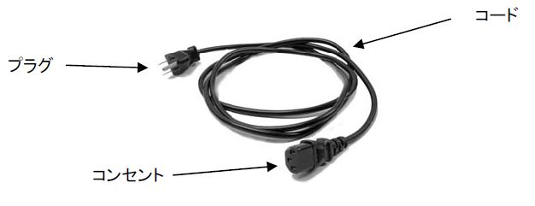

• プラグ – 電源供給コンセントへの差込用オスコネクタ。プラグのコンタクト部分の物理設計またはレイアウトは、
特定の電気規格を満たしています。
• コード – さまざまな長さを持つ絶縁皮膜に保護された電線部分。芯線の太さや絶縁皮膜の厚みは定格電流に
よって決められています。
• コンセント – 通常、装置側に接続されるメスコネクタ。コンセントのコンタクト部分の物理設計またはレイアウト
は、特定の電気規格を満たしています。

200V用 ジャンパケーブル
ジャンパケーブルは、スイッチと中間デバイス(UPS やPDU など)との間を相互接続する電源コードです。
HPE Aruba製品で使用するケーブルは以下の2種となります。

製品番号 | プラグのタイプ | コンセントのタイプ
 | （PDU またはUPS 側） | （スイッチ側）
JL697A | IEC C14 | IEC C13
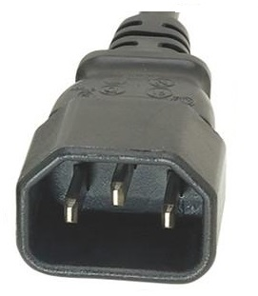
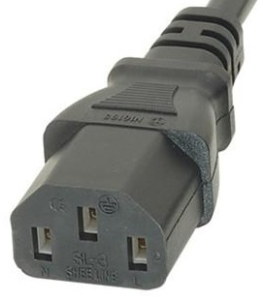

J9943A | IEC C14 | IEC C15
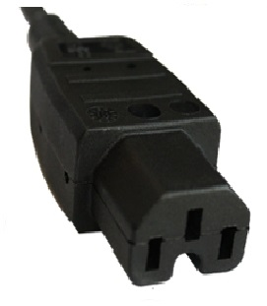

製品名 |  | 製品型番 | コンセント タイプ
Aruba 6000 48G Class4 PoE 4SFP 370W Switch |  | R8N85A#ACF | C13
HPE Aruba 6000 48G Class4 4SFP 740W Switch |  | R9Y03A#ACF | C15
Aruba 6000 48G 4SFP Switch |  | R8N86A#ACF | C13
Aruba 6000 24G Class4 PoE 4SFP 370W Switch |  | R8N87A#ACF | C13
Aruba 6000 24G 4SFP Switch |  | R8N88A#ACF | C13
Aruba 6000 12G Class4 PoE 2G/2SFP 139W Switch |  | R8N89A#ACF | C13

